Ensayo #3
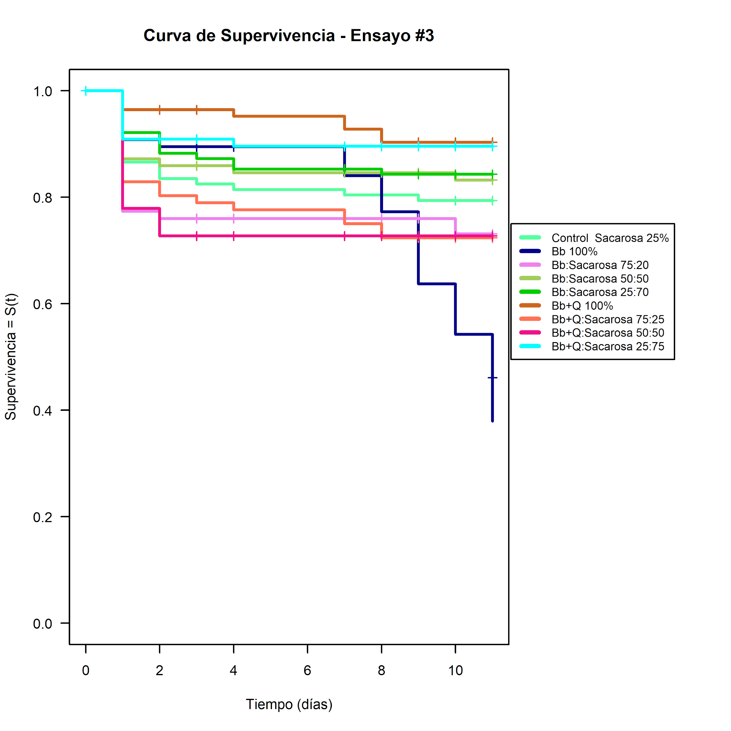
Nido L. humile | "Casa Dani" |  | Recolección | 2024-03-09
Fecha ensayo | 2024-03-11 |  | Extracto de micotoxinas | 2024-03-11
Fecha Finalización | 2024-03-23 |  | Volumen Usado | 150 uL
 |  | N°(Muertas)
Tratamiento | Dia 0 (Vivas) | Día 1 | Día 2 | Día 3 | Día 4 | Día 5 | Día 6 | Día 7 | Día 8 | Día 9 | Día 10 | Día 11 (Vivas)
 | 2024-03-11 | 2024-03-12 | 2024-03-13 | 2024-03-14 | 2024-03-15 | 2024-03-16 | 2024-03-17 | 2024-03-18 | 2024-03-19 | 2024-03-20 | 2024-03-21 | 2024-03-22
Control Sacarosa 25%m/V | 94 | 13 | 3 | 1 | 1 | 0 | 0 | 1 | 0 | 1 | 0 | 74
Bb 100% | 74 | 7 | 1 | 0 | 0 | 0 | 0 | 4 | 5 | 10 | 7 | 28 | 12
Bb : Sac 75 : 25 | 69 | 17 | 1 | 0 | 0 | 0 | 0 | 0 | 0 | 0 | 2 | 49
Bb : Sac 50 : 50 | 73 | 10 | 1 | 0 | 1 | 0 | 0 | 0 | 0 | 0 | 1 | 60
Bb : Sac 25 : 75 | 73 | 8 | 4 | 1 | 2 | 0 | 0 | 0 | 1 | 0 | 0 | 57
Bb + Q 100% | 79 | 3 | 0 | 0 | 1 | 0 | 0 | 2 | 2 | 0 | 0 | 71
Bb + Q : Sac 75 : 25 | 73 | 13 | 2 | 1 | 1 | 0 | 0 | 2 | 2 | 0 | 0 | 52
Bb + Q : Sac 50 : 50 | 70 | 17 | 4 | 0 | 0 | 0 | 0 | 0 | 0 | 0 | 0 | 49
Bb + Q : Sac 25 : 75 | 70 | 7 | 0 | 0 | 1 | 0 | 0 | 0 | 0 | 0 | 0 | 62
 |  |  |  |  |  | Fin de semana

 |  | Control Sacarosa 25%m/V |  |  | Bb 100% |  |  | Bb : Sac 75 : 25 |  |  | Bb : Sac 50 : 50 |  |  | Bb : Sac 25 : 75 |  |  | Bb + Q 100% |  |  | Bb + Q : Sac 75 : 25 |  |  | Bb + Q : Sac 50 : 50 |  |  | Bb + Q : Sac 25 : 75
Fecha revision | Dias hasta muerte | N°(Muertas) | N°(Vivas) | %Supervivencia | N°(Muertas) | N°(Vivas) | %Supervivencia | N°(Muertas) | N°(Vivas) | %Supervivencia | N°(Muertas) | N°(Vivas) | %Supervivencia | N°(Muertas) | N°(Vivas) | %Supervivencia | N°(Muertas) | N°(Vivas) | %Supervivencia | N°(Muertas) | N°(Vivas) | %Supervivencia | N°(Muertas) | N°(Vivas) | %Supervivencia | N°(Muertas) | N°(Vivas) | %Supervivencia
2024-03-11 | 0 | 0 | 94 | 100 | 0 | 74 | 100 | 0 | 69 | 100 | 0 | 73 | 100 | 0 | 73 | 100 | 0 | 79 | 100 | 0 | 73 | 100 | 0 | 70 | 100 | 0 | 70 | 100
2024-03-12 | 1 | 13 | 81 | 86.17021277 | 7 | 67 | 90.54054054 | 17 | 52 | 75.36231884 | 10 | 63 | 86.30136986 | 8 | 65 | 89.04109589 | 3 | 76 | 96.20253165 | 13 | 60 | 82.19178082 | 17 | 53 | 75.71428571 | 7 | 63 | 90
2024-03-13 | 2 | 3 | 78 | 82.9787234 | 1 | 66 | 89.18918919 | 1 | 51 | 73.91304348 | 1 | 62 | 84.93150685 | 4 | 61 | 83.56164384 | 0 | 76 | 96.20253165 | 2 | 58 | 79.45205479 | 4 | 49 | 70 | 0 | 63 | 90
2024-03-14 | 3 | 1 | 77 | 81.91489362 | 0 | 66 | 89.18918919 | 0 | 51 | 73.91304348 | 0 | 62 | 84.93150685 | 1 | 60 | 82.19178082 | 0 | 76 | 96.20253165 | 1 | 57 | 78.08219178 | 0 | 49 | 70 | 0 | 63 | 90
2024-03-15 | 4 | 1 | 76 | 80.85106383 | 0 | 66 | 89.18918919 | 0 | 51 | 73.91304348 | 1 | 61 | 83.56164384 | 2 | 58 | 79.45205479 | 1 | 75 | 94.93670886 | 1 | 56 | 76.71232877 | 0 | 49 | 70 | 1 | 62 | 88.57142857
2024-03-16 | 5 | 0 | 76 | 80.85106383 | 0 | 66 | 89.18918919 | 0 | 51 | 73.91304348 | 0 | 61 | 83.56164384 | 0 | 58 | 79.45205479 | 0 | 75 | 94.93670886 | 0 | 56 | 76.71232877 | 0 | 49 | 70 | 0 | 62 | 88.57142857
2024-03-17 | 6 | 0 | 76 | 80.85106383 | 0 | 66 | 89.18918919 | 0 | 51 | 73.91304348 | 0 | 61 | 83.56164384 | 0 | 58 | 79.45205479 | 0 | 75 | 94.93670886 | 0 | 56 | 76.71232877 | 0 | 49 | 70 | 0 | 62 | 88.57142857
2024-03-18 | 7 | 1 | 75 | 79.78723404 | 4 | 62 | 83.78378378 | 0 | 51 | 73.91304348 | 0 | 61 | 83.56164384 | 0 | 58 | 79.45205479 | 2 | 73 | 92.40506329 | 2 | 54 | 73.97260274 | 0 | 49 | 70 | 0 | 62 | 88.57142857
2024-03-19 | 8 | 0 | 75 | 79.78723404 | 5 | 57 | 77.02702703 | 0 | 51 | 73.91304348 | 0 | 61 | 83.56164384 | 1 | 57 | 78.08219178 | 2 | 71 | 89.87341772 | 2 | 52 | 71.23287671 | 0 | 49 | 70 | 0 | 62 | 88.57142857
2024-03-20 | 9 | 1 | 74 | 78.72340426 | 10 | 47 | 63.51351351 | 0 | 51 | 73.91304348 | 0 | 61 | 83.56164384 | 0 | 57 | 78.08219178 | 0 | 71 | 89.87341772 | 0 | 52 | 71.23287671 | 0 | 49 | 70 | 0 | 62 | 88.57142857
2024-03-21 | 10 | 0 | 74 | 78.72340426 | 7 | 40 | 54.05405405 | 2 | 49 | 71.01449275 | 1 | 60 | 82.19178082 | 0 | 57 | 78.08219178 | 0 | 71 | 89.87341772 | 0 | 52 | 71.23287671 | 0 | 49 | 70 | 0 | 62 | 88.57142857
2024-03-22 | 11 | 0 | 74 | 78.72340426 | 12 | 28 | 37.83783784 | 0 | 49 | 71.01449275 | 0 | 60 | 82.19178082 | 0 | 57 | 78.08219178 | 0 | 71 | 89.87341772 | 0 | 52 | 71.23287671 | 0 | 49 | 70 | 0 | 62 | 88.57142857
 |  |  |  |  |  |  | MUERTE NO ASOCIADA A LÍQUIDO (HUBO CONIDIACIÓN EN EL TUBO Y MURIERON POR ESA RAZÓN)

